Прайс-Лист
 |  |  | www.newland.com.ua
 |  |  | www.opt.moda |  |  |  |  |  | 0 | 0.00
 |  |  | www.newland.com.ua/viber | optom@newland.com.ua
Бренд |  | Артикул | Товар | Колір | Код | Розмір | Ціна | Ціна зі знижкою | Замовлення | Загальна сума
 | ДЛЯ ДІВЧИНКИ
 | BiyoKids
 | БЮСТГАЛТЕР
 | BiyoKids | 153 | Бюстгалтер | Трикотаж; Бавовна95%,еластан5%;
 |  |  |  | mix |  |  | 3.15
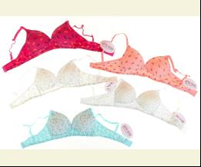
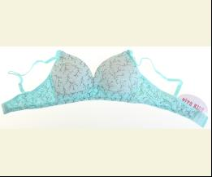
 |  |  |  | Ростовка | 943200 | 152 (5 шт) | 15.75 | 15.75
 |  |  |  | Ростовка | 943201 | 164 (5 шт) | 15.75 | 15.75

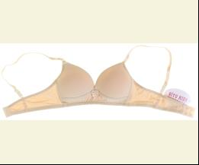
 | BiyoKids | 152 | Бюстгалтер | Трикотаж; Бавовна95%,еластан5%;
 |  |  |  | бежевий |  |  | 3.15
 |  |  |  | Ростовка | 944107 | 152 (5 шт) | 15.75 | 15.75
 |  |  |  | Ростовка | 944110 | 164 (5 шт) | 15.75 | 15.75

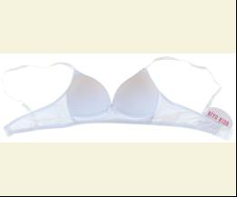
 |  |  |  | білий |  |  | 3.15
 |  |  |  | Ростовка | 944108 | 152 (5 шт) | 15.75 | 15.75
 |  |  |  | Ростовка | 944111 | 164 (5 шт) | 15.75 | 15.75

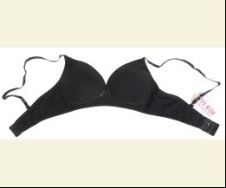
 |  |  |  | чорний |  |  | 3.15
 |  |  |  | Ростовка | 944109 | 152 (5 шт) | 15.75 | 15.75
 |  |  |  | Ростовка | 944112 | 164 (5 шт) | 15.75 | 15.75

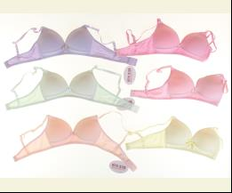
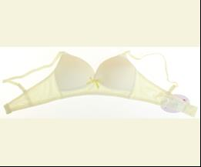
 | BiyoKids | 151 | Бюстгалтер | Трикотаж; Бавовна95%,еластан5%;
 |  |  |  | mix |  |  | 3.15
 |  |  |  | Ростовка | 944105 | 152 (6 шт) | 18.90 | 18.90
 |  |  |  | Ростовка | 944106 | 164 (6 шт) | 18.90 | 18.90

 | МАЙКА_ФУТБОЛКА НАТІЛЬНА
 | BiyoKids | 1861 | Майка | Трикотаж; Бавовна95%,еластан5%;
 |  |  |  | mix |  |  | 1.80
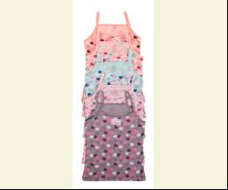
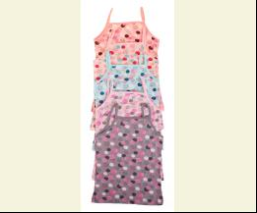
 |  |  |  | Ростовка | 943210 | 104 (5 шт) | 9.00 | 9.00
 |  |  |  | Ростовка | 943211 | 116 (5 шт) | 9.00 | 9.00
 |  |  |  | Ростовка | 943212 | 128 (5 шт) | 9.00 | 9.00
 |  |  |  | Ростовка | 943213 | 140 (5 шт) | 9.00 | 9.00

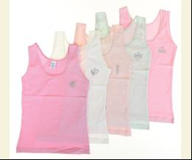
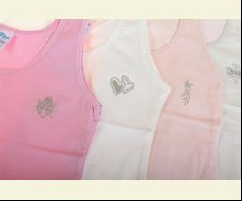
 | BiyoKids | 1732 | Майка | Трикотаж; Бавовна95%,еластан5%;
 |  |  |  | mix |  |  | 2.20
 |  |  |  | Ростовка | 944193 | 140 (5 шт) | 11.00 | 11.00
 |  |  |  | Ростовка | 944196 | 152 (5 шт) | 11.00 | 11.00

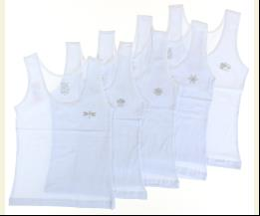
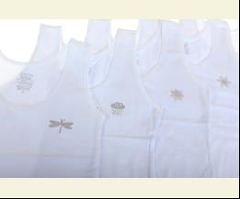
 | BiyoKids | 1787 | Майка | Трикотаж; Бавовна95%,еластан5%;
 |  |  |  | білий |  |  | 2.20
 |  |  |  | Ростовка | 944129 | 104 (5 шт) | 11.00 | 11.00
 |  |  |  | Ростовка | 944130 | 116 (5 шт) | 11.00 | 11.00
 |  |  |  | Ростовка | 944131 | 128 (5 шт) | 11.00 | 11.00
 |  |  |  | Ростовка | 944128 | 92 (5 шт) | 11.00 | 11.00

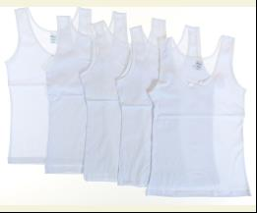
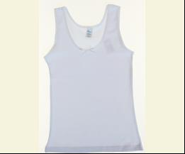
 | BiyoKids | 1201 | Майка | Трикотаж; Бавовна95%,еластан5%;
 |  |  |  | білий |  |  | 2.20
 |  |  |  | Ростовка | 944101 | 116 (5 шт) | 11.00 | 11.00
 |  |  |  | Ростовка | 944102 | 128 (5 шт) | 11.00 | 11.00
 |  |  |  | Ростовка | 944104 | 152 (5 шт) | 11.00 | 11.00

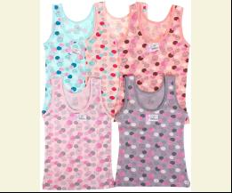
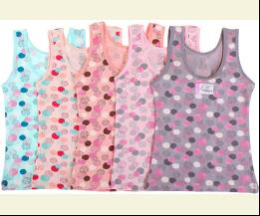
 | BiyoKids | 1863 | Майка | Трикотаж; Бавовна95%,еластан5%;
 |  |  |  | mix |  |  | 2.40
 |  |  |  | Ростовка | 945431 | 104 (5 шт) | 12.00 | 12.00
 |  |  |  | Ростовка | 945432 | 116 (5 шт) | 12.00 | 12.00
 |  |  |  | Ростовка | 945433 | 128 (5 шт) | 12.00 | 12.00
 |  |  |  | Ростовка | 945430 | 92 (5 шт) | 12.00 | 12.00

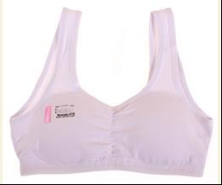
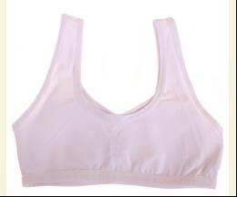
 | BiyoKids | 118 | Майка - Топ | Трикотаж; Бавовна95%,еластан5%;
 |  |  |  | білий |  |  | 1.80
 |  |  |  | Ростовка | 943174 | 140 (5 шт) | 9.00 | 9.00
 |  |  |  | Ростовка | 943177 | 152 (5 шт) | 9.75 | 9.75
 |  |  |  | Ростовка | 943180 | 164 (5 шт) | 9.75 | 9.75

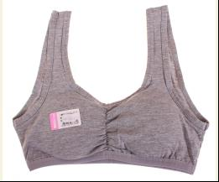
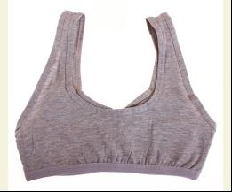
 |  |  |  | м-сірий |  |  | 1.80
 |  |  |  | Ростовка | 943175 | 140 (5 шт) | 9.00 | 9.00
 |  |  |  | Ростовка | 943178 | 152 (5 шт) | 9.00 | 9.00
 |  |  |  | Ростовка | 943181 | 164 (5 шт) | 9.00 | 9.00

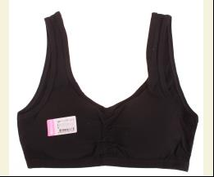
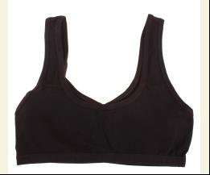
 |  |  |  | чорний |  |  | 1.80
 |  |  |  | Ростовка | 943176 | 140 (5 шт) | 9.00 | 9.00
 |  |  |  | Ростовка | 943179 | 152 (5 шт) | 9.75 | 9.75
 |  |  |  | Ростовка | 943182 | 164 (5 шт) | 9.75 | 9.75

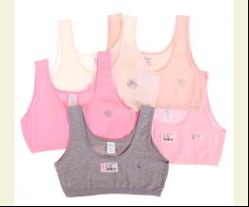
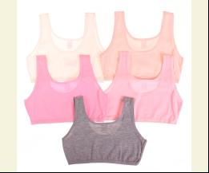
 | BiyoKids | 103 | Майка - Топ | Трикотаж; Бавовна95%,еластан5%;
 |  |  |  | mix |  |  | 1.30
 |  |  |  | Ростовка | 943165 | 152 (5 шт) | 6.50 | 6.50
 |  |  |  | Ростовка | 943166 | 164 (5 шт) | 6.50 | 6.50

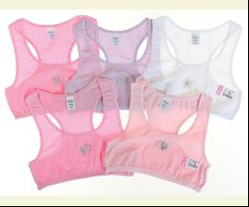
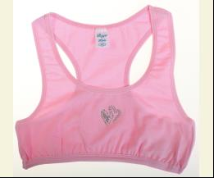
 | BiyoKids | 123 | Майка - Топ | Трикотаж; Бавовна95%,еластан5%;
 |  |  |  | mix |  |  | 1.30
 |  |  |  | Ростовка | 943186 | 140 (5 шт) | 6.50 | 6.50
 |  |  |  | Ростовка | 943187 | 152 (5 шт) | 6.50 | 6.50
 |  |  |  | Ростовка | 943188 | 164 (5 шт) | 6.50 | 6.50

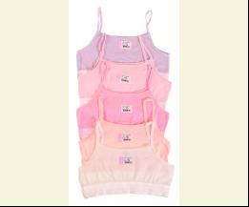
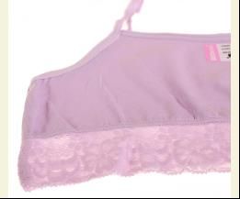
 | BiyoKids | 129 | Майка - Топ | Трикотаж; Бавовна95%,еластан5%;
 |  |  |  | mix |  |  | 1.20
 |  |  |  | Ростовка | 943192 | 140 (5 шт) | 6.00 | 6.00
 |  |  |  | Ростовка | 943193 | 152 (5 шт) | 6.00 | 6.00
 |  |  |  | Ростовка | 943194 | 164 (5 шт) | 6.00 | 6.00

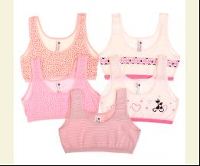
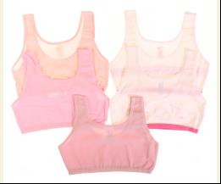
 | BiyoKids | 225 | Майка - Топ | Трикотаж; Бавовна95%,еластан5%;
 |  |  |  | mix |  |  | 1.30
 |  |  |  | Ростовка | 943233 | 164 (5 шт) | 6.50 | 6.50

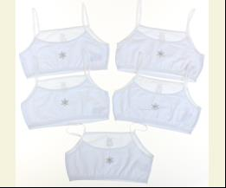
 | BiyoKids | 107 | Майка - Топ | Трикотаж; Бавовна95%,еластан5%;
 |  |  |  | білий |  |  | 1.05
 |  |  |  | Ростовка | 944092 | 140 (5 шт) | 5.25 | 5.25
 |  |  |  | Ростовка | 944093 | 152 (5 шт) | 5.25 | 5.25
 |  |  |  | Ростовка | 944094 | 164 (5 шт) | 5.25 | 5.25

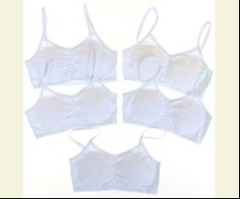
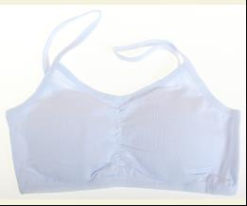
 | BiyoKids | 119 | Майка - Топ | Трикотаж; Бавовна95%,еластан5%;
 |  |  |  | білий |  |  | 1.50
 |  |  |  | Ростовка | 944095 | 140 (5 шт) | 7.50 | 7.50

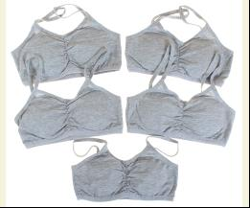
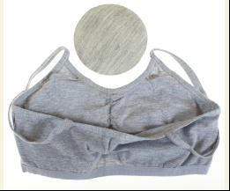
 |  |  |  | м-сірий |  |  | 1.50
 |  |  |  | Ростовка | 944096 | 152 (5 шт) | 7.50 | 7.50
 |  |  |  | Ростовка | 944099 | 164 (5 шт) | 7.50 | 7.50

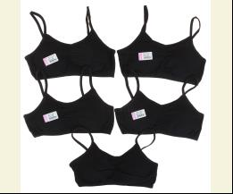
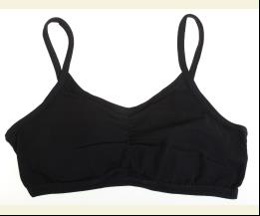
 |  |  |  | чорний |  |  | 1.50
 |  |  |  | Ростовка | 944097 | 152 (5 шт) | 7.50 | 7.50
 |  |  |  | Ростовка | 944100 | 164 (5 шт) | 7.50 | 7.50

 | ПІЖАМА
 | BiyoKids | 4509 | Піжама | Трикотаж; Бавовна95%,еластан5%;
 |  |  |  | рожевий/сірий |  |  | 9.75
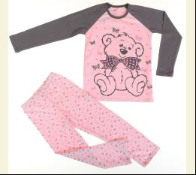
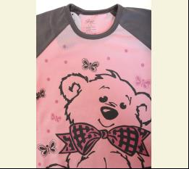
 |  |  |  | Ростовка | 944189 | 98.110.122.134.146 (5 шт) | 48.75 | 48.75

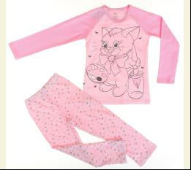
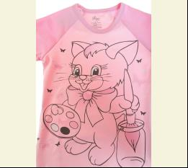
 | BiyoKids | 4508 | Піжама | Трикотаж; Бавовна95%,еластан5%;
 |  |  |  | рожевий |  |  | 9.75
 |  |  |  | Ростовка | 944188 | 98.110.122.134.146 (5 шт) | 48.75 | 48.75

 | ТРУСИКИ
 | BiyoKids | 1081 | Труси | Трикотаж; Бавовна95%,еластан5%;
 |  |  |  | mix |  |  | 1.05
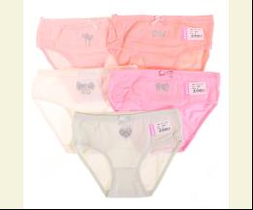
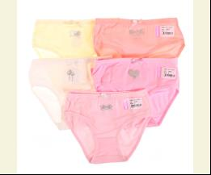
 |  |  |  | Ростовка | 943168 | 104 (10 шт) | 10.50 | 10.50
 |  |  |  | Ростовка | 943169 | 116 (10 шт) | 10.50 | 10.50
 |  |  |  | Ростовка | 943170 | 128 (10 шт) | 10.50 | 10.50
 |  |  |  | Ростовка | 943171 | 140 (10 шт) | 10.50 | 10.50
 |  |  |  | Ростовка | 943172 | 152 (10 шт) | 10.50 | 10.50
 |  |  |  | Ростовка | 943173 | 164 (10 шт) | 10.50 | 10.50
 |  |  |  | Ростовка | 943167 | 92 (10 шт) | 10.50 | 10.50

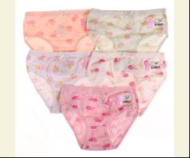
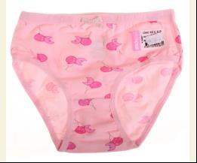
 | BiyoKids | 1368 | Труси | Трикотаж; Бавовна95%,еластан5%;
 |  |  |  | mix |  |  | 1.00
 |  |  |  | Ростовка | 943196 | 116 (10 шт) | 10.00 | 10.00
 |  |  |  | Ростовка | 943197 | 128 (10 шт) | 10.00 | 10.00
 |  |  |  | Ростовка | 943198 | 140 (10 шт) | 10.00 | 10.00
 |  |  |  | Ростовка | 943199 | 152 (10 шт) | 10.00 | 10.00

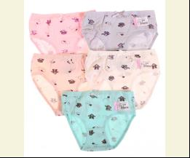
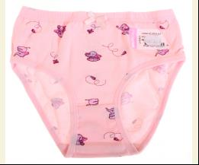
 | BiyoKids | 1949 | Труси | Трикотаж; Бавовна95%,еластан5%;
 |  |  |  | mix |  |  | 1.05
 |  |  |  | Ростовка | 943223 | 104 (10 шт) | 10.50 | 10.50
 |  |  |  | Ростовка | 943222 | 92 (10 шт) | 10.50 | 10.50

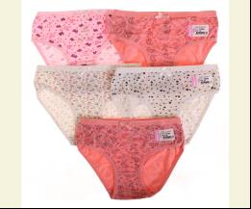
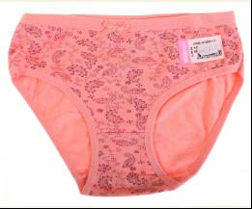
 | BiyoKids | 1946 | Труси | Трикотаж; Бавовна95%,еластан5%;
 |  |  |  | mix |  |  | 1.05
 |  |  |  | Ростовка | 943220 | 140 (10 шт) | 10.50 | 10.50
 |  |  |  | Ростовка | 943221 | 152 (10 шт) | 10.50 | 10.50

 | BiyoKids | 1851 | Труси | Трикотаж; Бавовна95%,еластан5%;
 |  |  |  | mix |  |  | 1.05
 |  |  |  | Ростовка | 943207 | 140 (10 шт) | 10.50 | 10.50
 |  |  |  | Ростовка | 943208 | 152 (10 шт) | 10.50 | 10.50
 |  |  |  | Ростовка | 943209 | 164 (10 шт) | 10.50 | 10.50

 | BiyoKids | 3221 | Труси | Трикотаж; Бавовна95%,еластан5%;
 |  |  |  | mix |  |  | 1.05
 |  |  |  | Ростовка | 943272 | 164 (10 шт) | 10.50 | 10.50

 | BiyoKids | 3226 | Труси | Трикотаж; Бавовна95%,еластан5%;
 |  |  |  | mix |  |  | 1.05
 |  |  |  | Ростовка | 943275 | 164 (10 шт) | 10.50 | 10.50

 | BiyoKids | 211 | Труси | Трикотаж; Бавовна95%,еластан5%;
 |  |  |  | mix |  |  | 1.35
 |  |  |  | Ростовка | 943230 | M (10 шт) | 13.50 | 13.50
 |  |  |  | Ростовка | 943229 | S (10 шт) | 13.50 | 13.50

 | BiyoKids | 201 | Труси | Трикотаж; Бавовна95%,еластан5%;
 |  |  |  | бежевий |  |  | 1.30
 |  |  |  | Ростовка | 943225 | S (10 шт) | 13.00 | 13.00

 |  |  |  | чорний |  |  | 1.30
 |  |  |  | Ростовка | 943226 | S (10 шт) | 13.00 | 13.00

 | BiyoKids | 1716 | Труси | Трикотаж; Бавовна95%,еластан5%;
 |  |  |  | mix |  |  | 1.00
 |  |  |  | Ростовка | 944123 | 116 (10 шт) | 10.00 | 10.00
 |  |  |  | Ростовка | 944124 | 128 (10 шт) | 10.00 | 10.00
 |  |  |  | Ростовка | 944125 | 140 (10 шт) | 10.00 | 10.00
 |  |  |  | Ростовка | 944126 | 152 (10 шт) | 10.00 | 10.00

 | BiyoKids | 1803 | Труси | Трикотаж; Бавовна95%,еластан5%;
 |  |  |  | mix |  |  | 1.00
 |  |  |  | Ростовка | 944132 | 116 (10 шт) | 10.00 | 10.00
 |  |  |  | Ростовка | 944133 | 128 (10 шт) | 10.00 | 10.00
 |  |  |  | Ростовка | 944134 | 140 (10 шт) | 10.00 | 10.00

 | BiyoKids | 1653 | Труси | Трикотаж; Бавовна95%,еластан5%;
 |  |  |  | mix |  |  | 1.00
 |  |  |  | Ростовка | 944119 | 116 (10 шт) | 10.00 | 10.00
 |  |  |  | Ростовка | 944120 | 128 (10 шт) | 10.00 | 10.00
 |  |  |  | Ростовка | 944121 | 140 (10 шт) | 10.00 | 10.00
 |  |  |  | Ростовка | 944122 | 152 (10 шт) | 10.00 | 10.00

 | BiyoKids | 1618 | Труси | Трикотаж; Бавовна95%,еластан5%;
 |  |  |  | mix |  |  | 1.00
 |  |  |  | Ростовка | 944114 | 116 (10 шт) | 10.00 | 10.00
 |  |  |  | Ростовка | 944115 | 128 (10 шт) | 10.00 | 10.00
 |  |  |  | Ростовка | 944116 | 140 (10 шт) | 10.00 | 10.00
 |  |  |  | Ростовка | 944117 | 152 (10 шт) | 10.00 | 10.00

 | BiyoKids | 1529 | Труси | Трикотаж; Бавовна95%,еластан5%;
 |  |  |  | mix |  |  | 1.05
 |  |  |  | Ростовка | 944113 | 164 (10 шт) | 10.50 | 10.50

 | BiyoKids | 3224 | Труси | Трикотаж; Бавовна95%,еластан5%;
 |  |  |  | mix |  |  | 1.05
 |  |  |  | Ростовка | 944187 | 164 (10 шт) | 10.50 | 10.50

 | BiyoKids | 1628 | Труси | Трикотаж; Бавовна95%,еластан5%;
 |  |  |  | mix |  |  | 1.00
 |  |  |  | Ростовка | 944118 | 152 (10 шт) | 10.00 | 10.00

 | BiyoKids | 3267 | Труси | Трикотаж; Бавовна95%,еластан5%;
 |  |  |  | mix |  |  | 1.15
 |  |  |  | Ростовка | 945454 | 164 (10 шт) | 11.50 | 11.50

 | BiyoKids | 3266 | Труси | Трикотаж; Бавовна95%,еластан5%;
 |  |  |  | mix |  |  | 1.15
 |  |  |  | Ростовка | 945453 | 164 (10 шт) | 11.50 | 11.50

 | BiyoKids | 3304 | Труси | Трикотаж; Бавовна95%,еластан5%;
 |  |  |  | mix |  |  | 1.15
 |  |  |  | Ростовка | 945457 | 164 (10 шт) | 11.50 | 11.50

 | BiyoKids | 1693 | Труси | Трикотаж; Бавовна95%,еластан5%;
 |  |  |  | mix |  |  | 1.05
 |  |  |  | Ростовка | 945428 | 140 (10 шт) | 10.50 | 10.50
 |  |  |  | Ростовка | 945429 | 152 (10 шт) | 10.50 | 10.50

 | BiyoKids | 1948 | Труси | Трикотаж; Бавовна95%,еластан5%;
 |  |  |  | mix |  |  | 1.05
 |  |  |  | Ростовка | 945439 | 116 (10 шт) | 10.50 | 10.50
 |  |  |  | Ростовка | 945440 | 128 (10 шт) | 10.50 | 10.50
 |  |  |  | Ростовка | 945441 | 140 (10 шт) | 10.50 | 10.50

 | BiyoKids | 3276 | Труси | Трикотаж; Бавовна95%,еластан5%;
 |  |  |  | mix |  |  | 1.05
 |  |  |  | Ростовка | 945456 | 104 (10 шт) | 10.50 | 10.50
 |  |  |  | Ростовка | 945455 | 92 (10 шт) | 10.50 | 10.50

 | BiyoKids | 1906 | Труси | Трикотаж; Бавовна95%,еластан5%;
 |  |  |  | mix |  |  | 1.05
 |  |  |  | Ростовка | 945437 | 140 (10 шт) | 10.50 | 10.50
 |  |  |  | Ростовка | 945438 | 152 (10 шт) | 10.50 | 10.50

 | BiyoKids | 1893 | Труси | Трикотаж; Бавовна95%,еластан5%;
 |  |  |  | mix |  |  | 1.05
 |  |  |  | Ростовка | 945435 | 104 (10 шт) | 10.50 | 10.50
 |  |  |  | Ростовка | 945436 | 116 (10 шт) | 10.50 | 10.50
 |  |  |  | Ростовка | 945434 | 92 (10 шт) | 10.50 | 10.50

 | ДЛЯ ХЛОПЧИКА
 | BiyoKids
 | МАЙКА_ФУТБОЛКА НАТІЛЬНА
 | BiyoKids | 2545 | Майка | Трикотаж; Бавовна95%,еластан5%;
 |  |  |  | mix |  |  | 2.20
 |  |  |  | Ростовка | 943277 | 104 (5 шт) | 11.00 | 11.00

 | ПІЖАМА
 | BiyoKids | 5650 | Піжама | Трикотаж; Бавовна95%,еластан5%;
 |  |  |  | кремовий/червоний |  |  | 9.75
 |  |  |  | Ростовка | 944192 | 98.110.122.134.146 (5 шт) | 48.75 | 48.75

 | BiyoKids | 5529 | Піжама | Трикотаж; Бавовна95%,еластан5%;
 |  |  |  | кремовий/т-синій |  |  | 9.75
 |  |  |  | Ростовка | 944191 | 98.110.122.134.146 (5 шт) | 48.75 | 48.75

 | BiyoKids | 5523 | Піжама | Трикотаж; Бавовна95%,еластан5%;
 |  |  |  | сірий |  |  | 9.75
 |  |  |  | Ростовка | 945458 | 98, 122, 134, 146 (4 шт) | 39.00 | 39.00

 | ТРУСИКИ
 | BiyoKids | 2470 | Боксери | Трикотаж; Бавовна95%,еластан5%;
 |  |  |  | mix |  |  | 1.45
 |  |  |  | Ростовка | 943248 | 104 (10 шт) | 14.50 | 14.50
 |  |  |  | Ростовка | 943249 | 116 (10 шт) | 14.50 | 14.50
 |  |  |  | Ростовка | 943250 | 128 (10 шт) | 14.50 | 14.50
 |  |  |  | Ростовка | 943247 | 92 (10 шт) | 14.50 | 14.50

 | BiyoKids | 2512 | Боксери | Трикотаж; Бавовна95%,еластан5%;
 |  |  |  | mix |  |  | 1.45
 |  |  |  | Ростовка | 943256 | 104 (10 шт) | 14.50 | 14.50
 |  |  |  | Ростовка | 943257 | 116 (10 шт) | 14.50 | 14.50
 |  |  |  | Ростовка | 943258 | 128 (10 шт) | 14.50 | 14.50
 |  |  |  | Ростовка | 943259 | 140 (10 шт) | 14.50 | 14.50

 | BiyoKids | 2525 | Боксери | Трикотаж; Бавовна95%,еластан5%;
 |  |  |  | mix |  |  | 1.50
 |  |  |  | Ростовка | 944164 | 164 (10 шт) | 15.00 | 15.00

 | BiyoKids | 2507 | Боксери | Трикотаж; Бавовна95%,еластан5%;
 |  |  |  | mix |  |  | 1.50
 |  |  |  | Ростовка | 943254 | 164 (10 шт) | 15.00 | 15.00

 | BiyoKids | 2508 | Боксери | Трикотаж; Бавовна95%,еластан5%;
 |  |  |  | mix |  |  | 1.45
 |  |  |  | Ростовка | 944155 | 104 (10 шт) | 14.50 | 14.50
 |  |  |  | Ростовка | 944156 | 116 (10 шт) | 14.50 | 14.50
 |  |  |  | Ростовка | 944157 | 128 (10 шт) | 14.50 | 14.50
 |  |  |  | Ростовка | 944158 | 152 (10 шт) | 14.50 | 14.50

 | BiyoKids | 2485 | Боксери | Трикотаж; Бавовна95%,еластан5%;
 |  |  |  | mix |  |  | 1.45
 |  |  |  | Ростовка | 944143 | 116 (10 шт) | 14.50 | 14.50
 |  |  |  | Ростовка | 944144 | 128 (10 шт) | 14.50 | 14.50

 | BiyoKids | 2502 | Боксери | Трикотаж; Бавовна95%,еластан5%;
 |  |  |  | mix |  |  | 1.45
 |  |  |  | Ростовка | 944151 | 104 (10 шт) | 14.50 | 14.50
 |  |  |  | Ростовка | 944152 | 116 (10 шт) | 14.50 | 14.50
 |  |  |  | Ростовка | 944153 | 128 (10 шт) | 14.50 | 14.50
 |  |  |  | Ростовка | 944150 | 92 (10 шт) | 14.50 | 14.50

 | BiyoKids | 2645 | Боксери | Трикотаж; Бавовна95%,еластан5%;
 |  |  |  | mix |  |  | 1.60
 |  |  |  | Ростовка | 945451 | 164 (10 шт) | 16.00 | 16.00

 | BiyoKids | 2646 | Боксери | Трикотаж; Бавовна95%,еластан5%;
 |  |  |  | mix |  |  | 1.60
 |  |  |  | Ростовка | 945452 | 164 (10 шт) | 16.00 | 16.00

 | BiyoKids | 2521 | Боксери | Трикотаж; Бавовна95%,еластан5%;
 |  |  |  | mix |  |  | 1.50
 |  |  |  | Ростовка | 945446 | 152 (10 шт) | 15.00 | 15.00

 | BiyoKids | 2437 | Боксери | Трикотаж; Бавовна95%,еластан5%;
 |  |  |  | mix |  |  | 1.50
 |  |  |  | Ростовка | 945443 | 128 (10 шт) | 15.00 | 15.00
...

